画面遷移図
基本設計書 |  |  | 画面遷移 | 作成者 | 趙
 |  |  |  | 作成日 | 2023-09-13
 |  |  |  | 更新者
 |  |  |  | 更新日

 | 画面一覧

 | 画面ID | 機能名
 | 1-1 | ホームページ

 | 1-2 | 電卓

 | 画面遷移図

ホームページ
電卓

ホームページ
基本設計書 |  |  |  | ホームページ |  |  |  | 作成者 |  | 趙
 |  |  |  |  |  |  |  | 作成日 |  | 2023-09-13
 |  |  |  |  |  |  |  | 更新者
 |  |  |  |  |  |  |  | 更新日

 | 画面イメージ
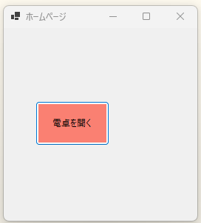

 |  |  |  |  |  | ① | ボタン

 | 詳細設計
 |  | 部品 | 部品名 |  | テキスト |  |  |  | 機能
 |  | ① | botton |  | 電卓を開く |  |  |  | 電卓ページへ遷移

 |  | ※遷移後、自身を非表示

電卓
基本設計書 |  |  |  | 電卓 |  | 作成者 |  | 趙
 |  |  |  |  |  | 作成日 |  | 2023-09-13
 |  |  |  |  |  | 更新者
 |  |  |  |  |  | 更新日

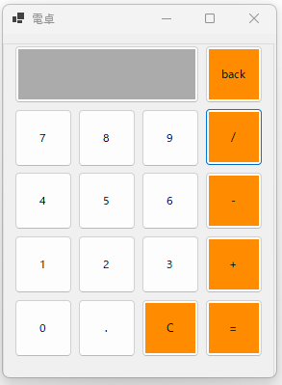
 | 画面イメージ

 | 詳細設計
 |  | 部品 | 部品名 |  | テキスト |  | 機能
 |  | ① | botton |  | 電卓を開く |  | 電卓ページへ遷移

